Sheet1
★注意事項
 | 01.VS2012非互換のため、開発時はVS2017を利用してください
 | 02.実行にはsvnのインストールが必要です

★使い方
 | 個別資産確認ツールv2\WindowsFormsApp1\bin\Release\WindowsFormsApp1.exe を実行してください
 | ↓のようなGUIが開くので、後は適当に
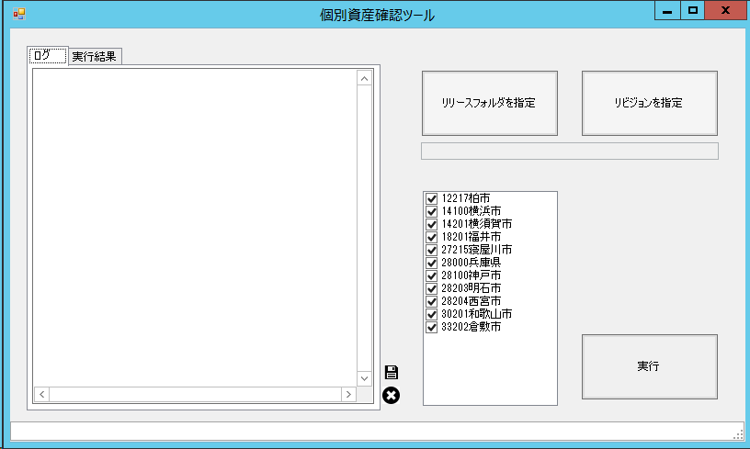

 | コマンドプロンプトから、バッチモードでの起動も可能です

 | 受付可能な引数
 | -r リビジョン番号
 |  | PKGのコミットログから比較の対象とするリビジョン番号を指定して実行

 | -rt コミット期間F:コミット期間T
 |  | PKGのコミットログから比較の対象とするリビジョンがコミットされた期間を指定して実行

 | -rt LastNdays
 |  | PKGのコミットログから比較の対象とするリビジョンがコミットされた期間をN日前～N-1日に指定して実行

 | -f 対象資産格納先
 |  | 比較の対象とする資産が格納されたファイルパスを指定して実行

 | -t 実行結果ファイル格納先
 |  | 実行結果ファイルの格納先を指定

 | -m 実行結果転送先メールアドレス
 |  | 実行結果メールの転送先を指定

★メンテナンス
 | 個別資産確認ツールv2\WindowsFormsApp1\bin\Release\WindowsFormsApp1.exe.config を
 | 修正することで個別リポジトリの追加やメール転送設定を変更可能です

★バッチ実行
 | \\srv121\x$個別資産確認バッチ に、本ツールをスケジュール実行するための資産を格納しています。
 | 本ツールの改修を行った場合はexeファイルをコピーしてください。

